关系图
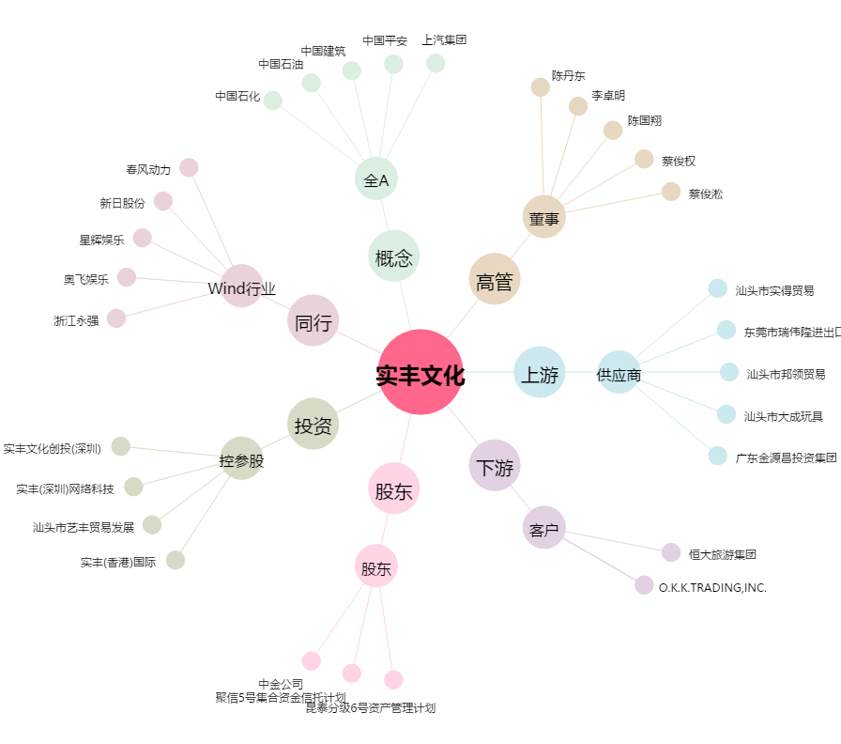
实丰文化[002862.SZ] - 关系概览图

